상품제안서
팝폰 USB 32GB 차량용 고속 충전기 여행용 선물 세트 | 상품코드: F23335

 |  |  |  |  |  |  | 02-412-0044 | www.easy1.co.kr
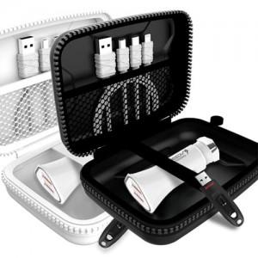

【상세/제작정보】

【인쇄/포장옵션】 | 실크 / 포장지포장

【공급단가】 | 수량 | 100~ | 300~ | 500~ | 1,000~ | 3,000~
*VAT별도 | 단가 | 17,980원 | 17,320원 | 16,650원 | 15,990원 | 15,590원

【상품 URL】 | https://dev.easy1.co.kr:443/src/goods_detail.php?gdno=23335

